상품제안서
고급 호텔 타올 1P | 상품코드: F32771

 |  |  |  |  |  |  | 02-412-0044 | www.easy1.co.kr
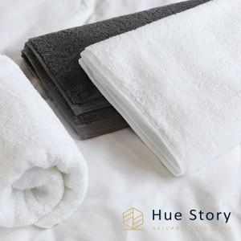

【상세/제작정보】 | ●타올 실크인쇄 200개 이상 시 개당 400원VAT별도, 200개 미만 시 일괄 7만원VAT별도 ●타올 자수비 200개 이상 개당 800원VAT별도, 200개미만 일괄 15만원VAT별도 ●배송비 별도 박스당 4,500원VAT별도

【인쇄/포장옵션】 | 실크 / 종이케이스세팅

【공급단가】 | 수량 | 200~ | 500~ | 1,000~ | 3,000~ | 5,000~
*VAT별도 | 단가 | 4,940원 | 4,860원 | 4,750원 | 4,560원 | 4,370원

【상품 URL】 | https://dev.easy1.co.kr:443/src/goods_detail.php?gdno=32771

